Sheet1
Новые параметры модели
Файл | tau | область | Комментарий | 1D | 2D
201 (Nuclon) | 10 | betta < 1 | Не хватило диффузии, нужно либо увеличить область, либо коэффициент. Положение поверхностей почти не изменилось | 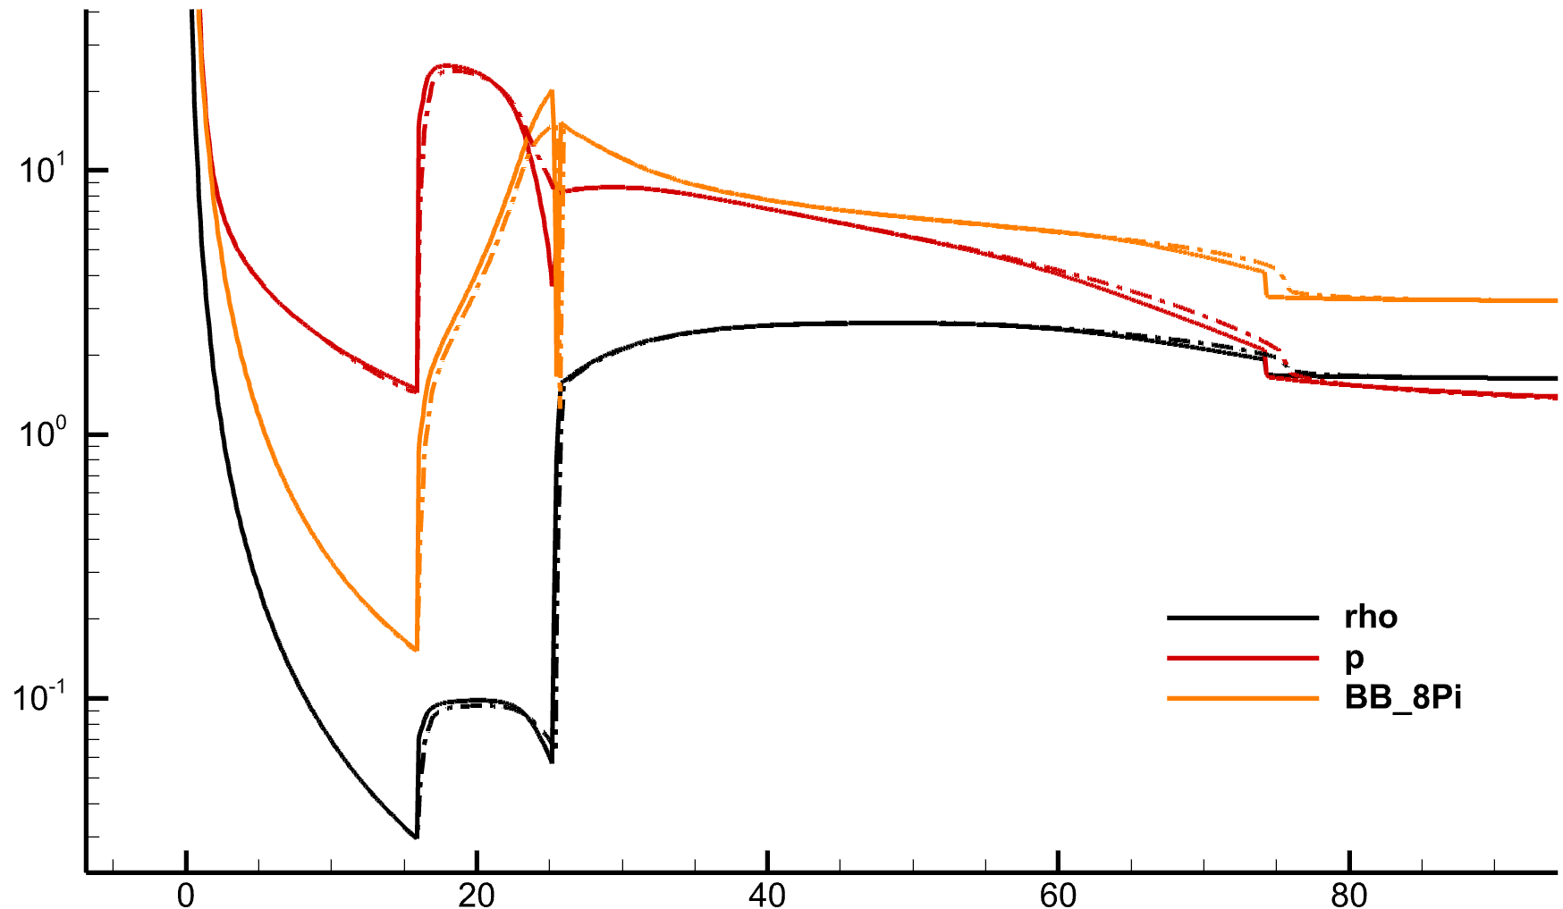 | 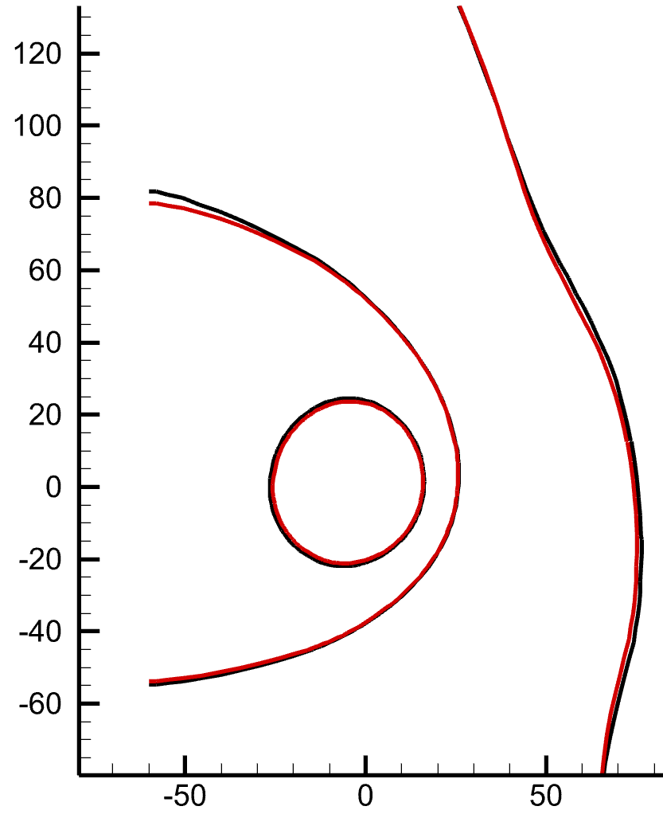
301 (Iprobe) | 5 | betta < 1 | Диффузии много, но только вблизи HP, надо включить диффузию во всей области | 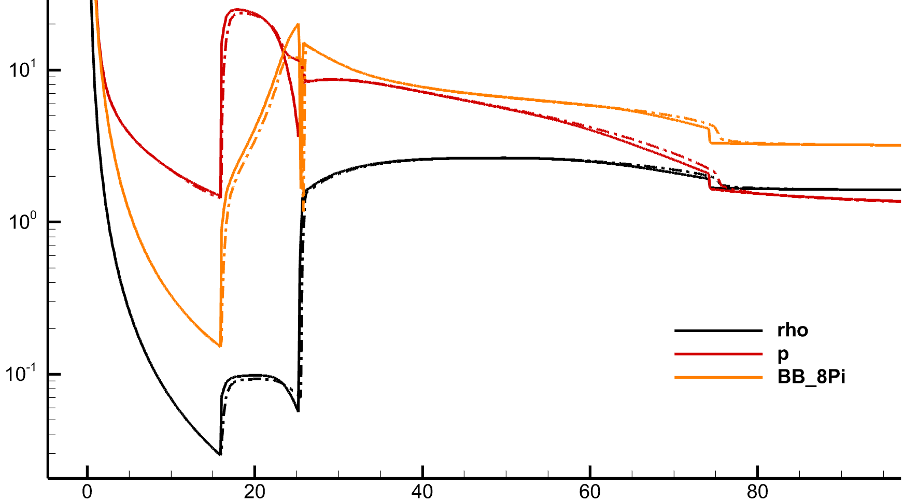 | почти нет влияния
203 (Nuclon) | 10 | zona = 2 | Слабое влияние, надо увеличивать коэффициент | 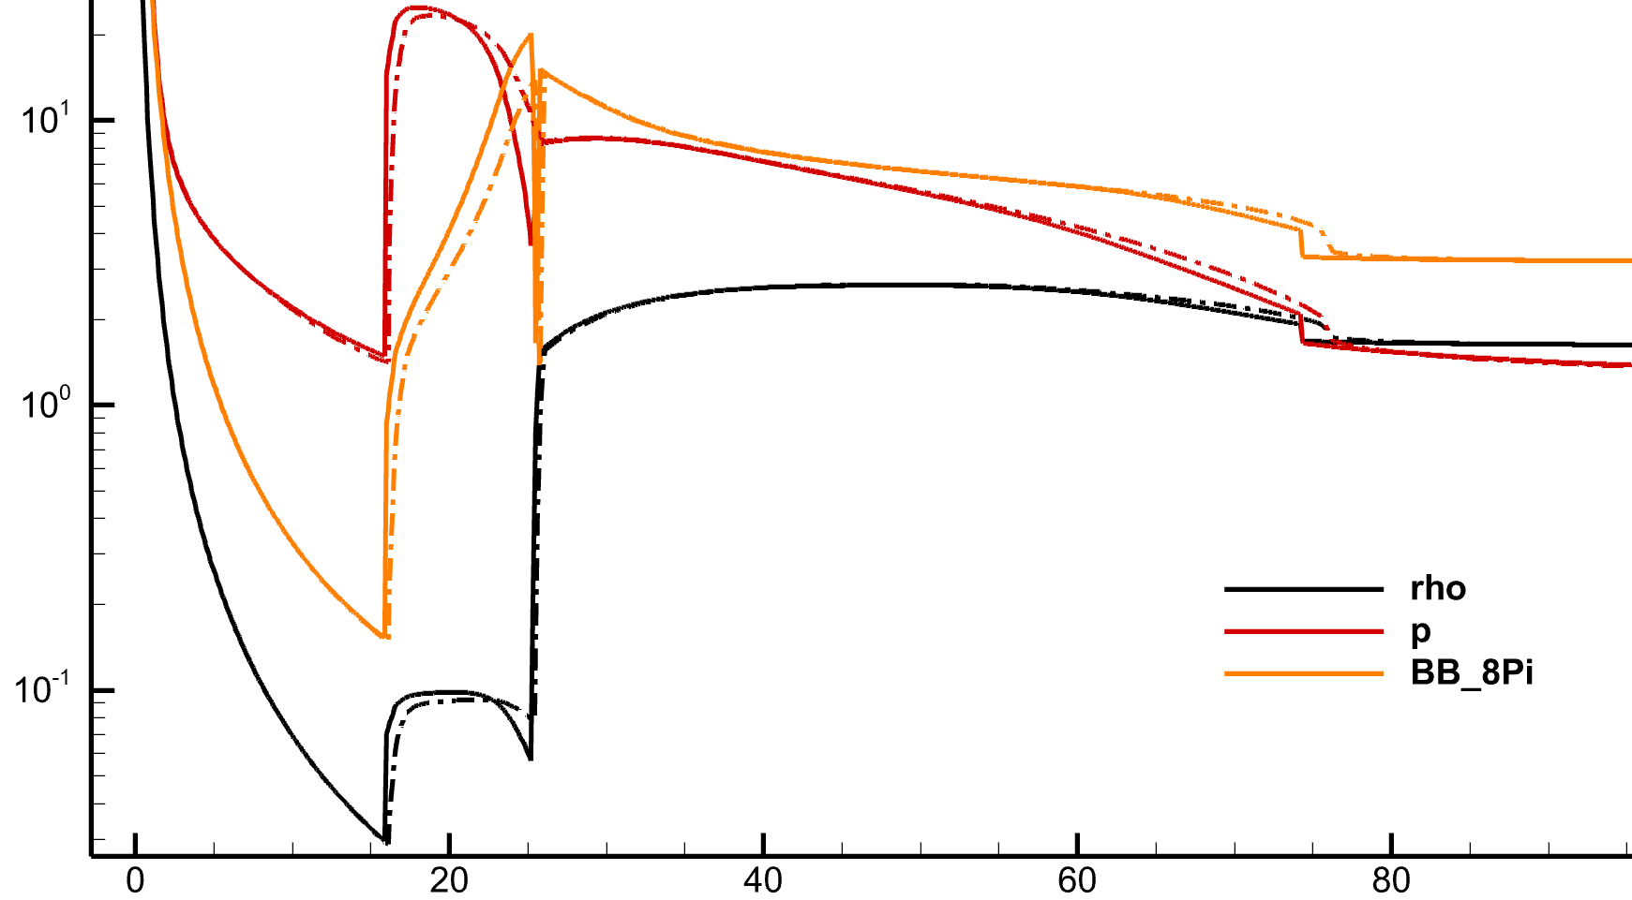
204 (Nuclon) | 2 | zona = 2 | Теперь слишком сильное влияние, надо уменьшить | 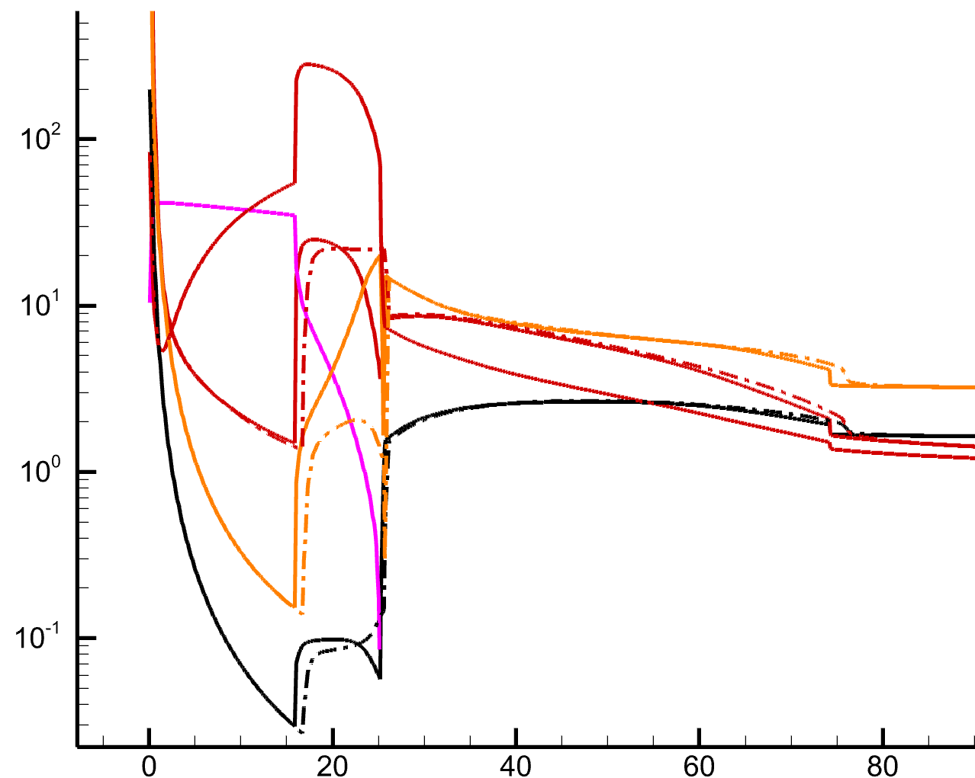 | TS стала заметно дальше (на 5 а.е.)
205 (Nuclon) | 4 | zona = 2 | Слабое влияние, надо увеличивать коэффициент | 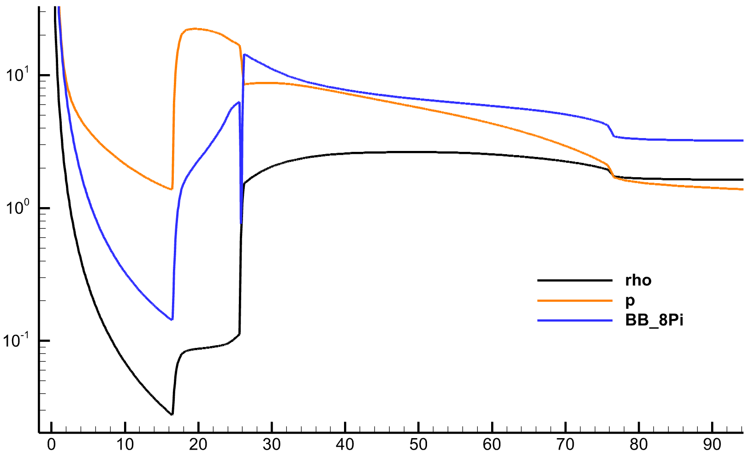
206 (Nuclon) | tau = 2.5 | zona = 2 |  | 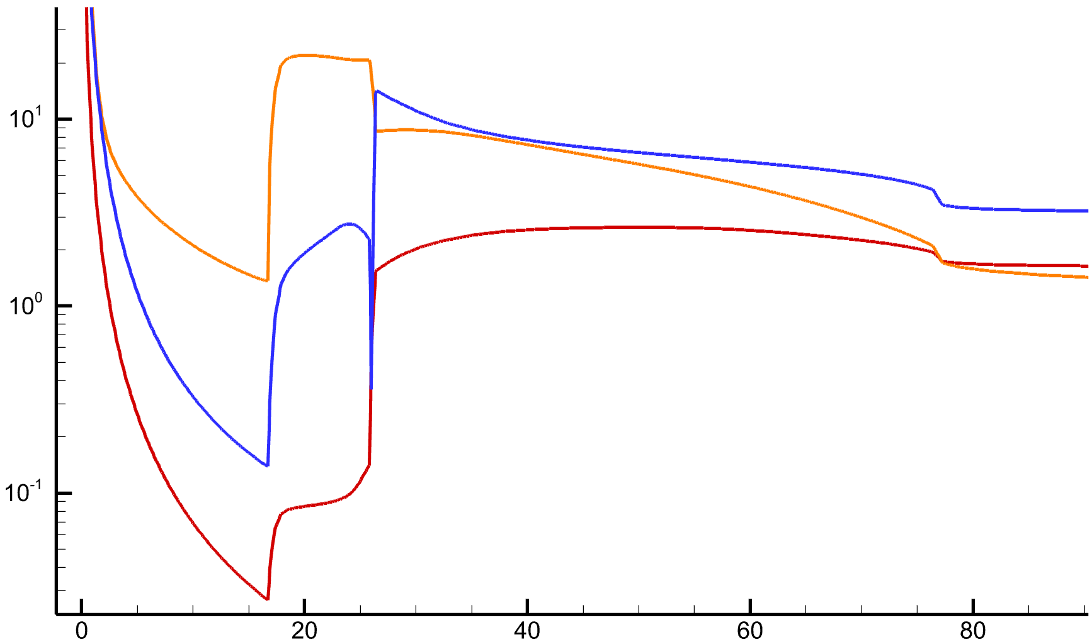 | 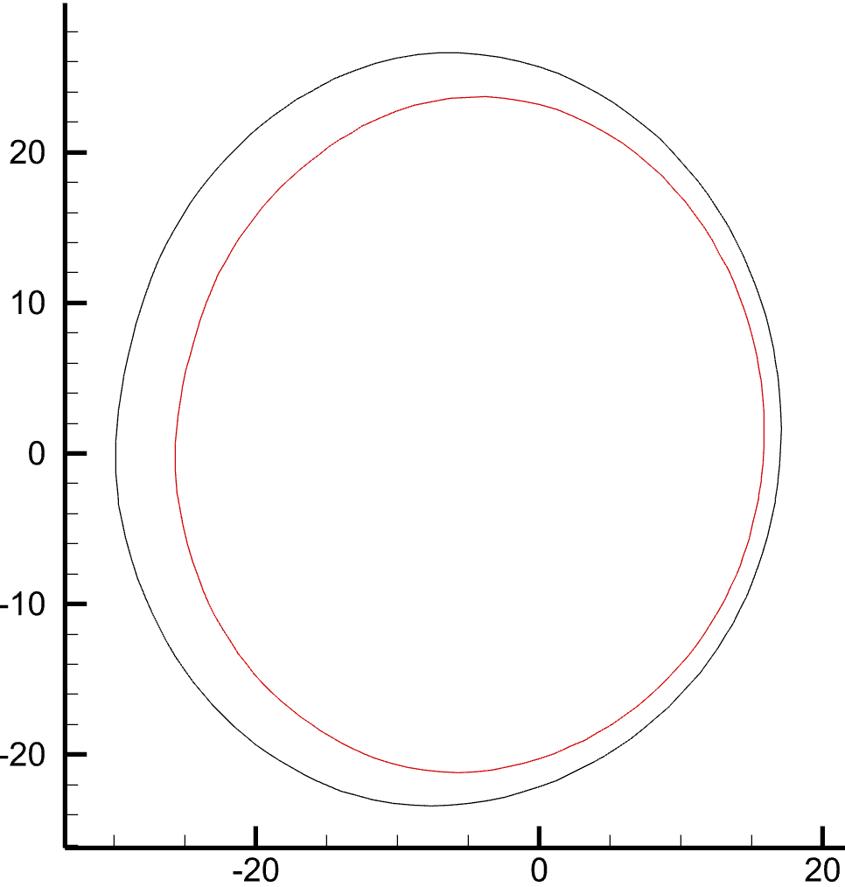
207 (Iprobe) | tau = 2.5 * V/3 | zona = 2 |  | 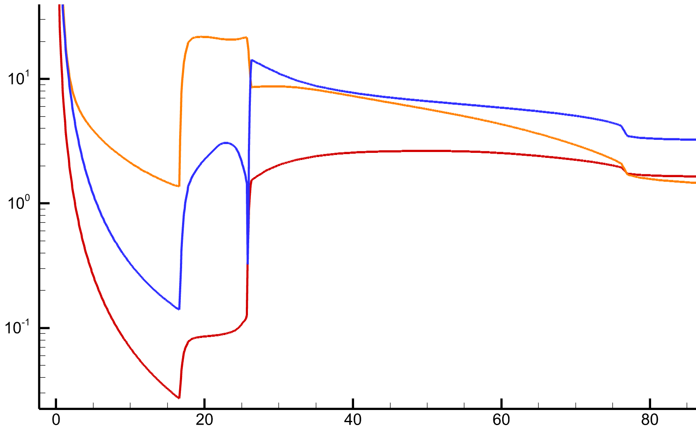
212 | 3 | zona = 2 | Модель 2020 года, слишком слабая диффузия | 